流量分析自查
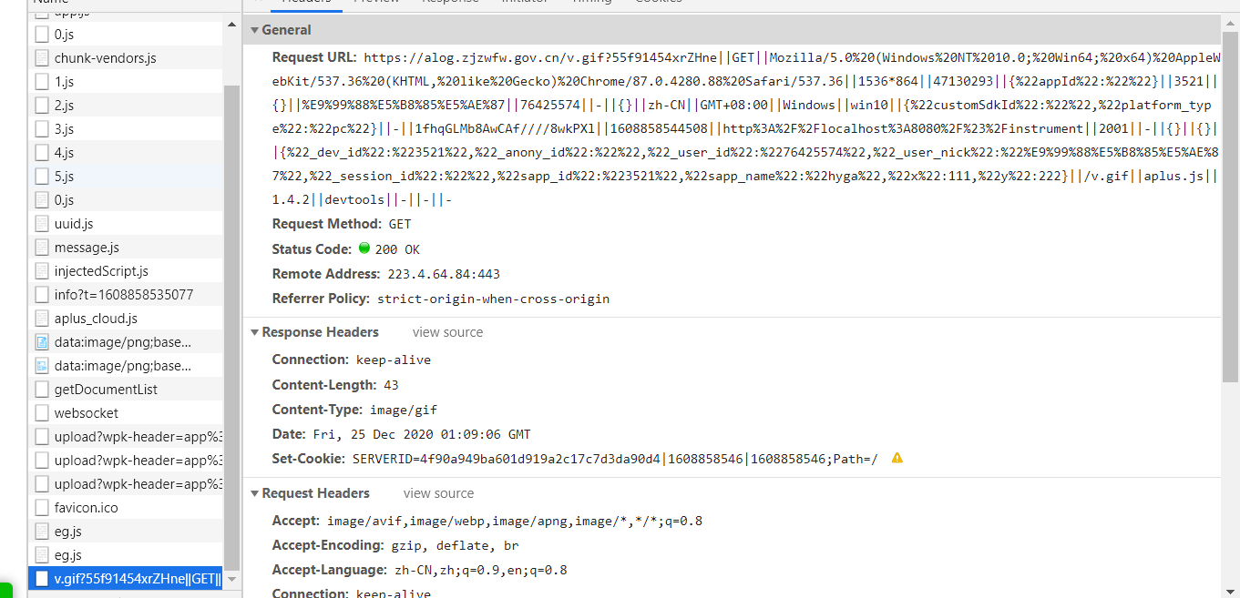
详细对接文档可以查看 https://www.yuque.com/docs/share/a2ca4143-dba7-4b8e-8bf5-f0746a7214c3?# 主要看这个文档的demo部分。 流量分析需 找到如图所示类似请求， 比较第二张图中框出字段是否正常，用户昵称user_nick 可以忽略， 用户id（user_id）需要埋政钉用户真实信息，用户ID必须用accountId（非浙政钉环境测试时无法拿到user_id ，需要用户自己确保） ，可通过开放平台“获取用户详情”接口（https://openplatform-portal.dg-work.cn/portal/#/helpdoc?apiType=DEV_GUIDE&docKey=3355047 ）获取， 注意事项：请确保请求的完整性，即最后要和截图中的类似 ||-||-||-， 如果请求发现短了，请确认参数中是否有 “#” ， # 会被当成js注释导致参数缺失

